Pasaporte - HC
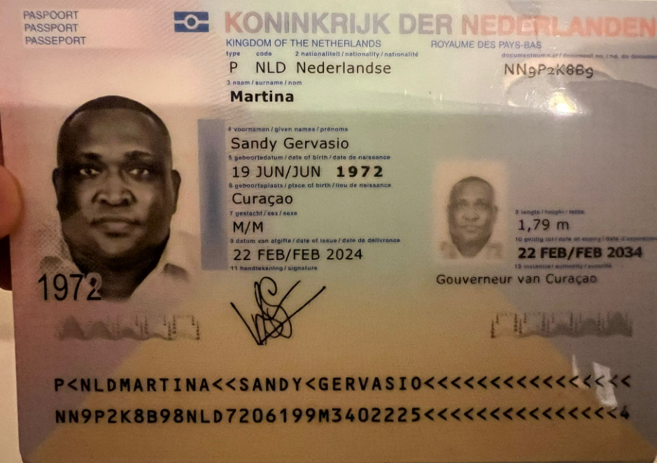
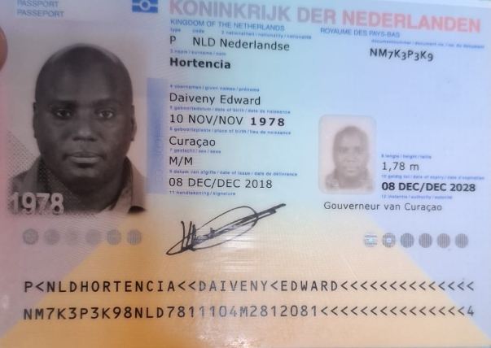

 |  |  | Nombre | Daiveny
Nombre | Sandy |  | Nombre | Edward
Nombre | Gervasio |  | Apellido | Hortencia
Apellido | Martina |  | Género: . | Masculino
Género: . | Masculino |  | Pasaporte | NM7K3P3K9
Pasaporte | NN9P2K8B9 |  | Fecha de nacimiento | 1978-11-10
Fecha de nacimiento | 1972-06-19 |  | Edad | 48
Edad |  |  | Estado civil
Estado civil |  |  | Dirección | Jandoret kaya frater Andrea lemmens 7
Dirección |  |  | Nacionalidad y domicilio: | Curazao
Nacionalidad y domicilio: | Curazao |  | Email: | dhortencia@gmail.com
Email: | Sandymartina@gmail.com |  | Teléfono | 599 9 510 5340
Teléfono |  |  | Profesión | Ingeniero de ocupacion
Profesión |  |  | RH
RH |  |  | Seguro | Nagico
Seguro |  |  | Peso
Peso |  |  | Altura
Altura |  |  | Idioma
Idioma |  |  | Estadia:
Estadia:

INFORMACIÓN PARA LA APERTURA DE SU HISTORIAL MÉDICO
Por favor, proporcione la siguiente información:

1️⃣ Nombre: Raishukah
2️⃣ Apellidos: Porier |  | 1️⃣ Nombre: Raishukah
3️⃣ Número de pasaporte:NMC56KKH3 |  | 2️⃣ Apellidos: Porier
4️⃣ Fecha de nacimiento: 10 august 1982 |  | 3️⃣ Número de pasaporte:NMC56KKH3
5️⃣ Estado civil: Soltero |  | 4️⃣ Fecha de nacimiento: 10 august 1982
6️⃣ Correo electrónico: bella1919@gmail.com |  | 5️⃣ Teléfono : 599 9 528 5566
7️⃣ Domicilio: Kaja kokolishi 10, Curacao |  | 6️⃣ Correo electrónico: bella1919@gmail.com
8️⃣ Peso (kg): 73 |  | 7️⃣ Domicilio: Kaja kokolishi 10, Curacao
9️⃣ Altura (cm): 1.65 |  | 8️⃣ Peso (kg): 73
🔟 Grupo sanguíneo: o- negativo |  | 9️⃣ Altura (cm): 1.65
🔠 Idiomas que habla: spanish, english, dutch |  | 🔟 Grupo sanguíneo: o- negativo
💳 ¿Qué seguro médico tiene actualmente? (Además del SVB) Nagico Insurance. No tengo SVB |  | 🔠 Idiomas que habla: spanish, english, dutch
599 9 528 5566 |  | 💳 ¿Qué seguro médico tiene actualmente? (Además del SVB) Nagico Insurance. No tengo SVB
 |  | 599 9 528 5566

RVA125-3-COSTEO - Raishukah
 |  |  |  |  |  |  |  |  |  | PAGOS
ARCHIVO DE DOCUMENTOS | PAGOS - FACTURA | RESERVAS Y CONFIRMACION | SERVICIOS | PROVEEDOR | CANTIDAD | Raishukah | RETENCIÓN EN LA FUENTE |  | PAGO TOTAL | PROVEEDOR - NOMBRE COMERCIAL | ID | Fecha del pago | Valor del pago | Forma de pago de donde salió el dinero | Tipo de movimiento | Comentarios
APP | PRE COMPRA | Emitida | Póliza de asistencia médica al viajero | 1,00 Unidades | $ 1,00 | $ 1,00 | $8,250 | $0 | $8,250 | PRE COMPRA
ARCHIVADO | FACTURADO | Confirmado | Consulta con DERMATOLOGÍA Estética | cirupar | $ 89,00 | $ 89,00 | $245,000 | $4,900 | $240,100 | CIRUPAT |  | 2026-03-25 | $480,200 | JURIDICA BANCOLOMBIA | TRANSFERENCIA BANCARIA
 |  | Confirmado | Servicio Medical Trip Colombia Acompañamiento virtual en español | 0,20 Unidades | $ 63,00 | $ 12,60
 | Jenny Uber | Confirmado | Servicios Medical Trip Colombia Traslados Hotel-Clínica por trayectos LARGOS | 1,50 Unidades | $ 18,00 | 27 | $37,756 | $0 | $37,756 | UBER |  | 2026-03-26 |  | TARJETA RICHARD
ARCHIVADO | FACTURADO | Confirmado | Hemograma IV método automatizado | 1,00 Unidades | $ 11,00 | $ 11,00 | $203,655 | $0 | $203,655 | ECHAVARRIA |  | 2026-03-25 | $208,319 | JURIDICA BANCOLOMBIA | TRANSFERENCIA BANCARIA
ARCHIVADO | FACTURADO | Confirmado | Vitamina B12 | 1,00 Unidades | $ 29,00 | $ 29,00 | $36,450 | $0 | $36,450 | ECHAVARRIA |  | 2026-03-25 | $36,450 | JURIDICA BANCOLOMBIA | TRANSFERENCIA BANCARIA
ARCHIVADO | FACTURADO | Confirmado | Vitamina D25 | 1,00 Unidades | $ 29,00 | $ 29,00
ARCHIVADO | FACTURADO | Confirmado | T4-Tiroxina libre | 1,00 Unidades | $ 11,00 | $ 11,00
ARCHIVADO | FACTURADO | Confirmado | T3-Triyodotironina libre | 1,00 Unidades | $ 11,00 | $ 11,00
ARCHIVADO | FACTURADO | Confirmado | TSH-Hormona Estimulante de la Tiroides | 1,00 Unidades | $ 16,00 | $ 16,00
ARCHIVADO | FACTURADO | Confirmado | Hierro total sérico | 1,00 Unidades | $ 9,00 | $ 9,00
ARCHIVADO | FACTURADO | Confirmado | Ferritina | 1,00 Unidades | $ 14,00 | $ 14,00
ARCHIVADO | FACTURADO | Confirmado | Zinc | 1,00 Unidades | $ 21,00 | $ 21,00
 | FACTURADO | Confirmado | Domicilio | 1,00 Unidades | $ 12,00 | $ 12,00

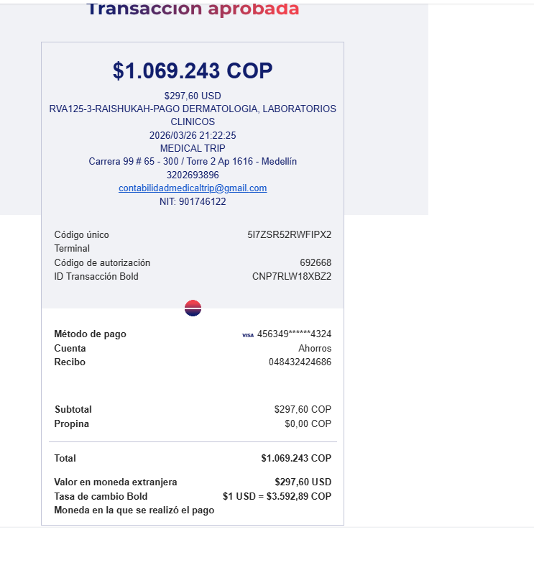
 |  |  | Total | 297,60

COSTEO - SANDY
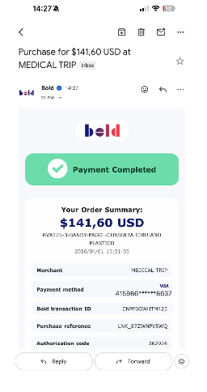
 |  |  |  |  |  |  |  |  |  | PAGOS
ARCHIVO DE DOCUMENTOS | PAGOS - FACTURA | RESERVAS Y CONFIRMACION | SERVICIOS | PROVEEDOR | CANTIDAD | Raishukah | RETENCIÓN EN LA FUENTE |  | PAGO TOTAL | PROVEEDOR - NOMBRE COMERCIAL | ID | Fecha del pago | Valor del pago | Forma de pago de donde salió el dinero | Tipo de movimiento | Comentarios
APP | PRE COMPRA | Emitida | Póliza de asistencia médica al viajero | 1,00 Unidades | $ 1,00 | $ 1,00 | $8,250 | $0 | $8,250 | PRE COMPRA
ARCHIVADO | FACTURADO | Confirmado | Consulta con CIRUJANO PLÁSTICO FACIAL Estética | 1,00 Unidades | $ 93,00 | $ 93,00 | $245,000 | $4,900 | $240,100 | CIRUPAT |  | 2026-03-25 | $480,200 | JURIDICA BANCOLOMBIA | TRANSFERENCIA BANCARIA
 |  | Confirmado | Servicio Medical Trip Colombia Acompañamiento virtual en español | 0,20 Unidades | $ 63,00 | $ 12,60
 | UBER JENNY | Confirmado | Servicios Medical Trip Colombia Traslados Hotel-Clínica por trayectos LARGOS | 1,50 Unidades | $ 18,00 | $ 27,00 | $45,218
 |  |  | Total

COSTEO Daiveny
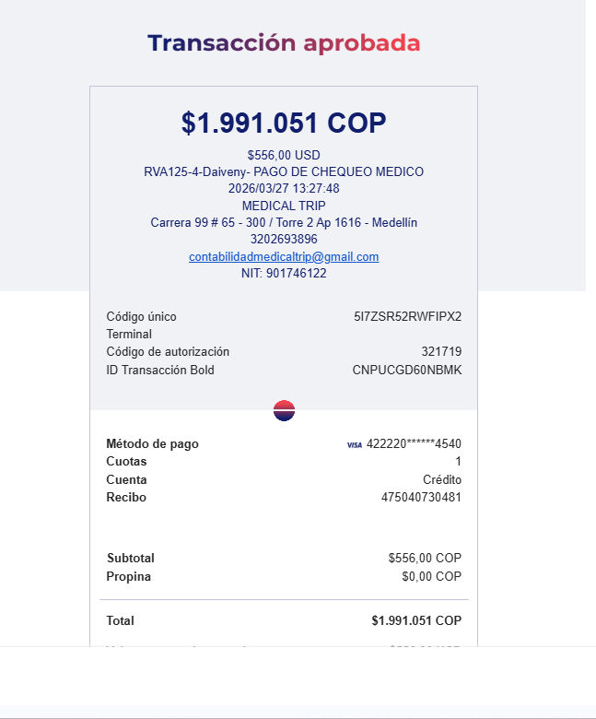
ARCHIVO DE DOCUMENTOS | PAGOS - FACTURA | RESERVAS Y CONFIRMACION | SERVICIOS | PROVEEDOR | CANTIDAD | PRECIO UNITARIO EN DOLARES | RETENCIÓN EN LA FUENTE |  | PAGO TOTAL | PAGOS
 |  |  |  |  |  |  |  |  |  | PROVEEDOR - NOMBRE COMERCIAL | ID | Fecha del pago | Valor del pago | Forma de pago de donde salió el dinero | Tipo de movimiento | Comentarios
 |  |  | CHEQUEO MEDICO HOMBRE |  | $1 | $485
 |  |  | Póliza de asistencia médica al viajero - producto visitor por 08 días | Colasistencia |  |  | $8,250 | $0 | $8,250 | PRE COMPRA
 |  |  | Tarro fecal y orina | Echavarría
 |  |  | LABORATORIOS CLÍNICOS |  |  |  | $230,710 | $0 | $230,710 | ECHAVARRIA |  | 2026-03-25 | $267,160 | JURIDICA BANCOLOMBIA | TRANSFERENCIA BANCARIA
Archivado | Facturado | Confirmado | Antígeno de próstata | Echavarría |  |  | $36,450 | $0 | $36,450
Archivado | Facturado | Confirmado | Coprológico | Echavarría
Archivado | Facturado | Confirmado | Vitamina D25 | Echavarría
 |  |  | Perfil lipídico
Archivado | Facturado | Confirmado | Colesterol HDL | Echavarría
Archivado | Facturado | Confirmado | Colesterol LDL | Echavarría
Archivado | Facturado | Confirmado | Colesterol total | Echavarría
Archivado | Facturado | Confirmado | Triglicéridos | Echavarría
 |  |  | Perfil Hepático
Archivado | Facturado | Confirmado | ALT- Alanina transferasa | Echavarría
Archivado | Facturado | Confirmado | AST - aspartato transferasa | Echavarría
 |  |  | Perfil Renal
Archivado | Facturado | Confirmado | Creatinina en suero | Echavarría
Archivado | Facturado | Confirmado | Uroanálisis | Echavarría
 |  |  | Sangre
Archivado | Facturado | Confirmado | Hemograma completo | Echavarría
Archivado | Facturado | Confirmado | Hemoglobina glicosilada | Echavarría
Archivado | Facturado | Confirmado | Ferritina | Echavarría
Archivado | Facturado | Confirmado | Glucosa sérica | Echavarría
 |  |  | Perfil Tiroideo
Archivado | Facturado | Confirmado | T4 libre | Echavarría
Archivado | Facturado | Confirmado | TSH | Echavarría
 |  |  | Enfermedades de transmisión sexual
Archivado | Facturado | Confirmado | VDRL serología | Echavarría
Archivado | Facturado | Confirmado | VIH 1 Y 2, Anticuerpos | Echavarría
 |  |  | IMÁGENES DIAGNÓSTICAS
Archivado | Facturado | Confirmado | Radiografía de tórax | NOGALES |  |  | $53,096 | $1,062 | $52,034 | CLINICA LOS NOGALES |  | 2026-03-25 | $450,956 | JURIDICA BANCOLOMBIA | TRANSFERENCIA BANCARIA
Archivado | Facturado | Confirmado | Ecografía de abdomen total | NOGALES |  |  | $132,457 | $2,649 | $129,808
Archivado | Facturado | Confirmado | Electrocardiograma | NOGALES |  |  | $48,267 | $965 | $47,302
Archivado | Facturado | Confirmado | Consulta con especialista en Medicina Interna | NOGALES |  |  | $226,339 | $4,527 | $221,812
 |  |  | Servicios Medical Trip colombia
 |  |  | Acompañamiento virtual | Jennifer
 | Pagado | Confirmado | Acompañamiento presencial para 06 horas | Johanns |  |  | $102,300 | $0 | $102,300 | JOHANNS ACOSTA |  | 2026-04-08 | $268,900 | JURIDICA BANCOLOMBIA | TRANSFERENCIA BANCARIA
 |  | Confirmado | Adicional por distancia hotel clinica más lejos | Johanns Uber | 40
 |  | Confirmado | 02 Transportes ida y regreso - Hotel - Centro médico - Hotel | Uber |  |  | $160,000 | $0 | $160,000
 | Pagado | Confirmado | Caja menor | Johanns |  |  | $156,600 | $0 | $156,600 | JOHANNS ACOSTA |  | 2026-03-25 | $150,000 | JURIDICA BANCOLOMBIA | TRANSFERENCIA BANCARIA
 |  |  | 4 * 1000 impuesto bancarios | Bancolombia

CONFIRMACION SANDY Y RAISHUKAH
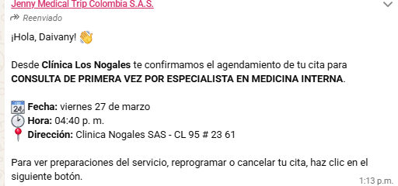
e

 | DERMATOLOGIA | CIRUGIA PLÁSTICA FACIAL

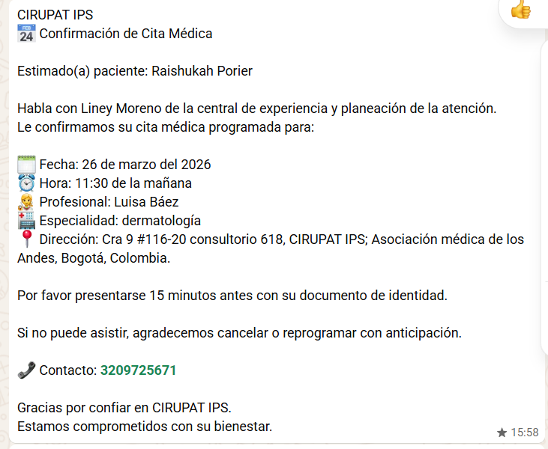
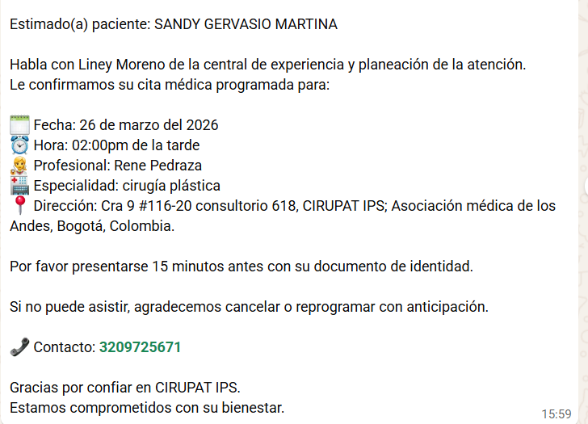

 |  | CITA MEDICINA INTERNA

